Alergeny
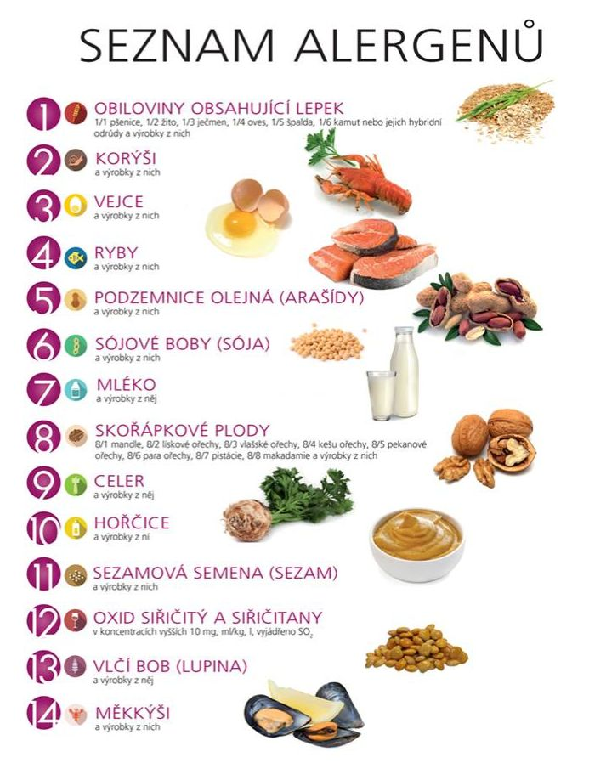
Alergeny:
1. Lepek – pšenice, žito, ječmen, oves, špalda, kamut nebo jejich odrůdy
2. Korýši
3. Vejce
4. Ryby
5. Arašídy – podzemnice olejná
6. Sója – sójové boby
7. Mléko
8. Skořápkové plody – mandle, lískové ořechy, vlašské ořechy, kešu ořechy, pekanové ořechy, para ořechy, pistácie, makadamie
9. Celer
10. Hořčice
11. Sezam – sezamová semena
12. Oxid siřičitý a siřičitany – E220, E221, E222, E223, E224, E226, E227, E228
13. Vlčí bob – lupina
14. Měkkýši

